Offerte
 | Bestellung |  |  |  | Notüberlauf

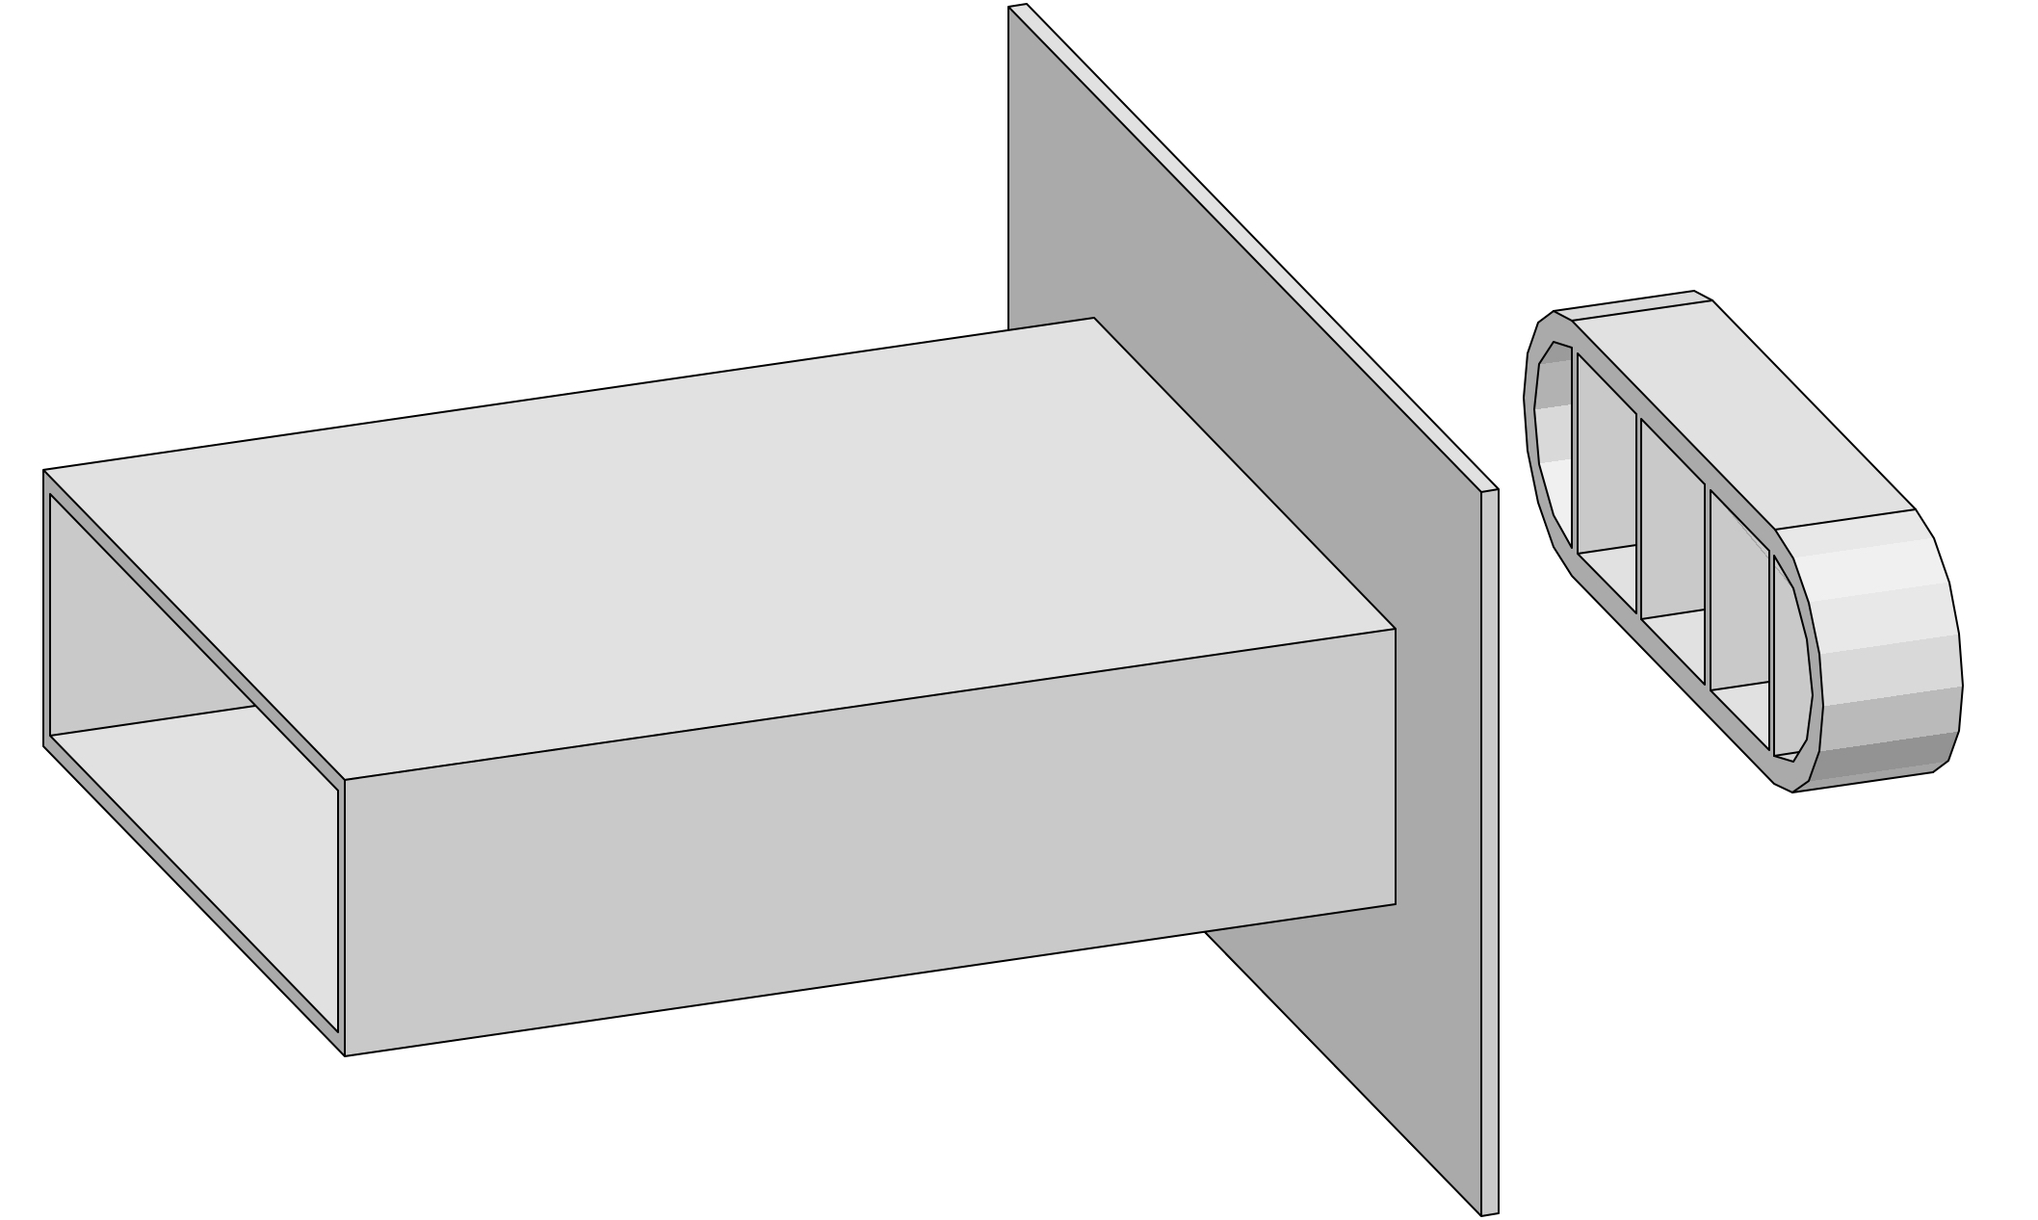
 | Offerte

Firma:

Sachbearbeiter:

Kommission:

Datum: |  | 2024-03-22

Dimensionen:

Material: |  | RAL - Farbe: | Länge Speier: | Menge:

Polyethylen (PE) |  | Schwarz

Zubehör, Bemerkungen, Skizzen

